Hoja1
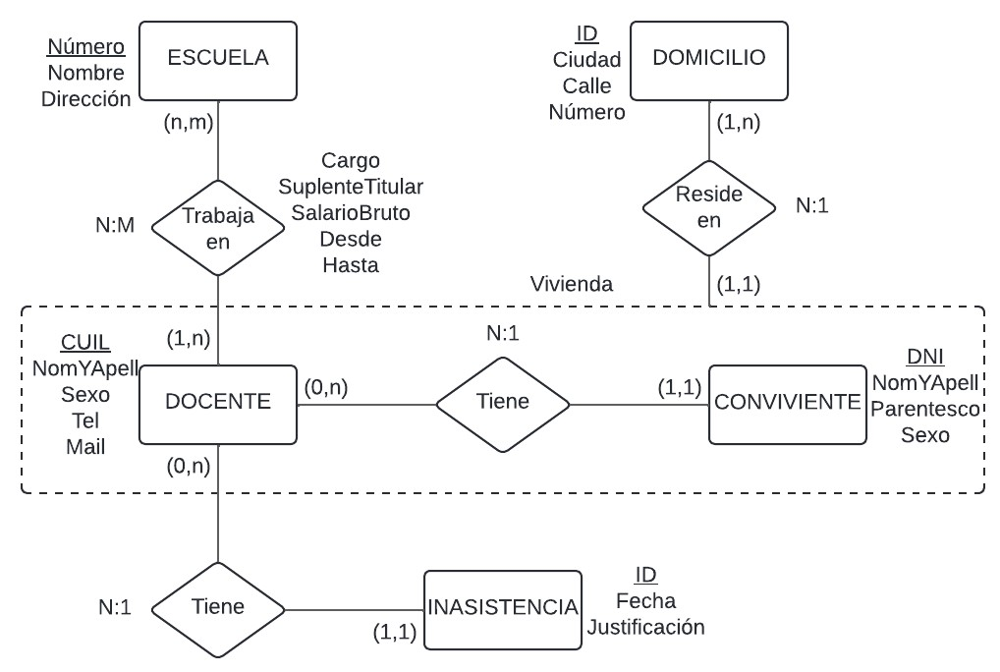
Docente
CUIL | DNI | NomyApell | Sexo | FechaNac | TelFijo | TelCelular | Mail | idDomicilio

Conviviente
DNI | Nombre | Parentesco | Sexo | FechaNac | idDomicilio

Trayectoria |  |  |  |  |  | Escuela
CUIL | EscuelaNro | Cargo | Suplente_titular | SalarioBruto |  | EscuelaNro | Nombre | Direccion

Domicilio |  |  |  |  | Inasistencia
idDomicilio | Ciudad | Calle | Número |  | idInasistencia | Fecha | CUIL | idJustificacion

Vivienda |  |  |  |  | Justificacion
idVivienda | CUILDocente | DNIConviviente | idDomicilio |  | idJustificacion | Descripcion

PrimaryKey | ForeignKey

